MAY 2021
 | Timesheet
 | Employee ID : |  |  | Name : | นาย ธนกร ภูเฉลียว

 | Title : |  |  | Dept. :

 | Start Date : | 1-Oct-21 |  | Number of working days per month : |  |  |  | 29

Date | Day | Time |  |  |  | Hours
 |  | In | Out | In | Out | Normal | OT | Sick | Vacation | Personal
10/1/21 | 2021-10-01 | 9:00:00 | 12:00:00 | 13:00:00 | 18:00:00 | 8.00 | 0.00 | - | 0.00 | 0.00
10/2/21 | 2021-10-02 |  |  |  |  | 0.00 | 0.00 | 0.00 | 0.00 | 0.00
10/3/21 | 2021-10-03 |  |  |  |  | 0.00 | 0.00 | 0.00 | 0.00 | 0.00
10/4/21 | 2021-10-04 | 9:00:00 | 12:00:00 | 13:00:00 | 18:00:00 | 8.00 | 0.00 | 0.00 | 0.00 | 0.00
10/5/21 | 2021-10-05 | 9:00:00 | 12:00:00 | 13:00:00 | 18:00:00 | 8.00 | 0.00 | 0.00 | 0.00 | 0.00
10/6/21 | 2021-10-06 | 9:00:00 | 12:00:00 | 13:00:00 | 18:00:00 | 8.00 | 0.00 | 0.00 | 0.00 | 0.00
10/7/21 | 2021-10-07 | 9:00:00 | 12:00:00 | 13:00:00 | 18:00:00 | 8.00 | 0.00 | 0.00 | 0.00 | 0.00
10/8/21 | 2021-10-08 | 9:00:00 | 12:00:00 | 13:00:00 | 18:00:00 | 8.00 | 0.00 | 0.00 | 0.00 | 0.00
10/9/21 | 2021-10-09 |  |  |  |  | 0.00 | 0.00 | 0.00 | 0.00 | 8.00
10/10/21 | 2021-10-10 |  |  |  |  | 0.00 | 0.00 | 0.00 | 0.00 | 0.00
10/11/21 | 2021-10-11 | 9:00:00 | 12:00:00 | 13:00:00 | 18:00:00 | 8.00 | 0.00 | 0.00 | 0.00 | 0.00
10/12/21 | 2021-10-12 | 9:00:00 | 12:00:00 | 13:00:00 | 18:00:00 | 8.00 | 0.00 | 0.00 | 0.00 | 0.00
10/13/21 | 2021-10-13 |  |  |  |  | 0.00 | 0.00 | 0.00 | 0.00 | 0.00 | วันคล้ายวันสวรรคต พระบาทสมเด็จพระบรมชนกาธิเบศร มหาภูมิพลอดุลยเดชมหาราช บรมนาถบพิตร
10/14/21 | 2021-10-14 | 9:00:00 | 12:00:00 | 13:00:00 | 18:00:00 | 8.00 | 0.00 | 0.00 | 0.00 | 0.00
10/15/21 | 2021-10-15 | 9:00:00 | 12:00:00 | 13:00:00 | 18:00:00 | 8.00 | 0.00 | 0.00 | 0.00 | 0.00
10/16/21 | 2021-10-16 |  |  |  |  | 0.00 | 0.00 | 0.00 | 0.00 | 0.00
10/17/21 | 2021-10-17 |  |  |  |  | 0.00 | 0.00 | 0.00 | 0.00 | 0.00
10/18/21 | 2021-10-18 | 9:00:00 | 12:00:00 | 13:00:00 | 18:00:00 | 8.00 | 0.00 | 0.00 | 0.00 | 0.00
10/19/21 | 2021-10-19 | 9:00:00 | 12:00:00 | 13:00:00 | 18:00:00 | 8.00 | 0.00 | 0.00 | 0.00 | 0.00
10/20/21 | 2021-10-20 | 9:00:00 | 12:00:00 | 13:00:00 | 18:00:00 | 8.00 | 0.00 | 0.00 | 0.00 | 0.00
10/21/21 | 2021-10-21 | 9:00:00 | 12:00:00 | 13:00:00 | 18:00:00 | 8.00 | 0.00 | 0.00 | 0.00 | 0.00
10/22/21 | 2021-10-22 |  |  |  |  | 0.00 | 0.00 | 0.00 | 0.00 | 0.00 | วันหยุดชดเชย วันปิยมหาราช
10/23/21 | 2021-10-23 |  |  |  |  | 0.00 | 0.00 | 0.00 | 0.00 | 8.00
10/24/21 | 2021-10-24 |  |  |  |  | 0.00 | 0.00 | 0.00 | 0.00 | 0.00
10/25/21 | 2021-10-25 | 9:00:00 | 12:00:00 | 13:00:00 | 18:00:00 | 8.00 | 0.00 | 0.00 | 0.00 | 0.00
10/26/21 | 2021-10-26 | 9:00:00 | 12:00:00 | 13:00:00 | 18:00:00 | 8.00 | 0.00 | 0.00 | 0.00 | 0.00
10/27/21 | 2021-10-27 | 9:00:00 | 12:00:00 | 13:00:00 | 18:00:00 | 8.00 | 0.00 | 0.00 | 0.00 | 0.00
10/28/21 | 2021-10-28 | 9:00:00 | 12:00:00 | 13:00:00 | 18:00:00 | 8.00 | 0.00 | 0.00 | 0.00 | 0.00
10/29/21 | 2021-10-29 | 9:00:00 | 12:00:00 | 13:00:00 | 18:00:00 | 8.00 | 0.00 | 0.00 | 0.00 | 0.00
10/30/21 | 2021-10-30 |  |  |  |  | 0.00 | 0.00 | 0.00 | 0.00 | 8.00
10/31/21 | 2021-10-31 |  |  |  |  | 0.00 | 0.00 | 0.00 | 0.00 | 0.00
Total Hour |  |  |  |  |  | 152.00 | 0.00 | 0.00 | 0.00 | 24.00

Notes :

Signature of Employee : |  |  | 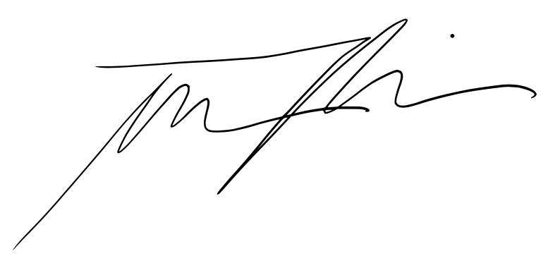 |  |  |  | Date: | 2021-11-05

Signature of Supervisor : |  |  |  |  |  |  | Date:

กรณีที่บริษัทมีการให้ OT: เราจะเริ่มนับเป็นค่า OT หลัง 8 ชั่วโมงทำงานเป็นต้นไป เช่น เวลาเลิกงาน 17.00 น. แต่ทำงานถึง 18.30 น. จะได้ OT 1.30 ชั่วโมง วิธีการคิดเวลา OT หากทำไม่ครบชั่วโมง เช่น ตั้งแต่ 17.00 น - 17.45 น. > จะคิดเศษนาทีโดยนำ 45 หาร 60 วินาที = 0.75 ชั่วโมง
* ทำงานวันเสาร์-อาทิตย์ ในเวลา 8.00-17.00 หรือไม่ถึง 8 ชั่วโมง > ใส่จำนวนชั่วโมงทำงานในช่อง Normal ** ทำงานวันเสาร์-อาทิตย์ หลัง 17.00 เป็นต้นไป หรือมากกว่า 8 ชั่วโมง > ใส่จำนวนชั่วโมงทำงานในช่อง OT

